task
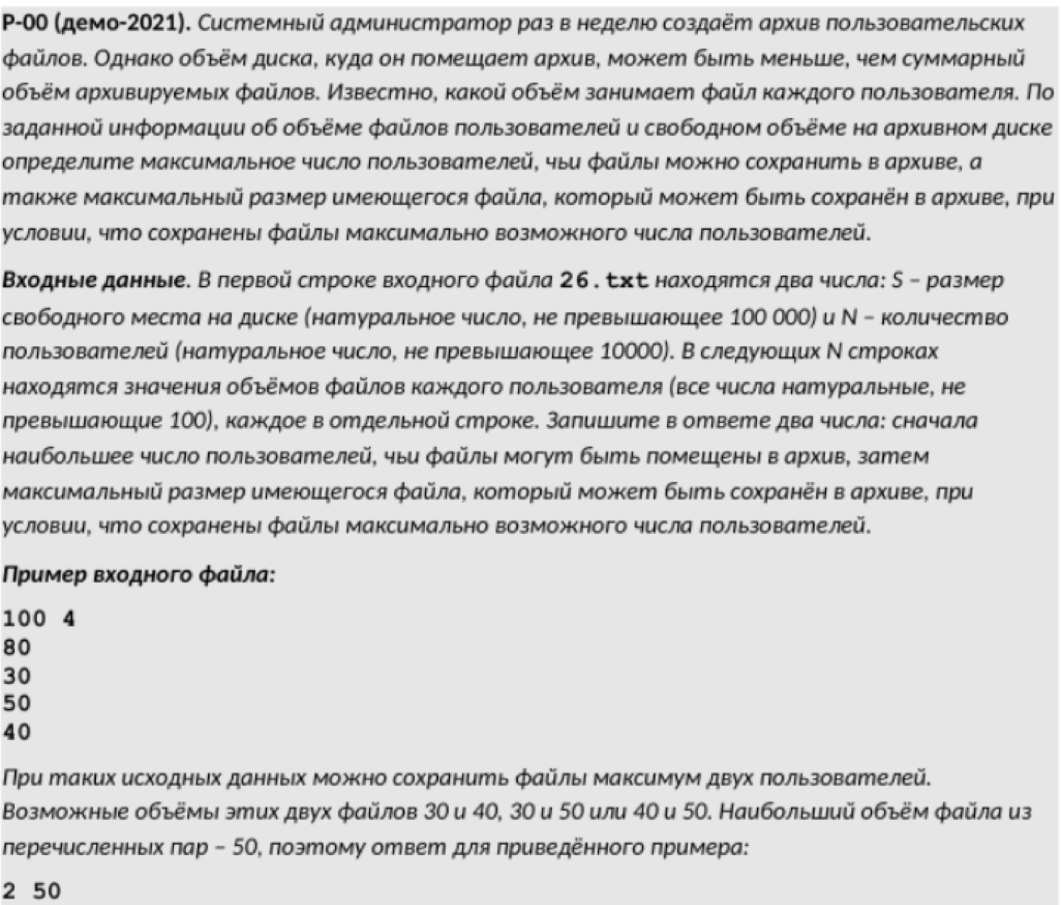

8200 | 970
8176
24

568 | 50

